상품제안서
포인트 배색 카라 조끼 | 상품코드: S27018

 |  |  |  |  |  |  | 02-713-8555 | www.synergygift.co.kr
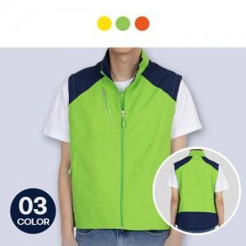

【상세/제작정보】 | <p>OPP미진행시 벌크 포장됩니다.</p>

【인쇄/포장옵션】 | 실크 / OPP(비닐)

【공급단가】 | 수량 | 50~ | 100~ | 500~ | 1,000~ | 2,000~
*VAT별도 | M | 18,850원 | 18,560원 | 18,120원 | 17,400원 | 16,670원
 | L | 18,850원 | 18,560원 | 18,120원 | 17,400원 | 16,670원
 | 2XL | 18,850원 | 18,560원 | 18,120원 | 17,400원 | 16,670원
 | 3XL | 19,500원 | 19,200원 | 18,750원 | 18,000원 | 17,250원

【상품 URL】 | https://www.synergygift.co.kr:443/src/goods_detail.php?gdno=27018

